단위테스트결과
테스트ID | 기능ID | 테스트명 | 구분 | 입력(사용자 질의) | 검증 포인트 | 테스트결과 | 실행일시 | 응답 요약 | 증적 이미지 | 검증자/비고
TC-001 | F-001 | 정상 회원가입 | 정상 | [정상 회원가입] 단계: 1. 회원가입 화면 접속 2. 휴대폰 번호 입력 (010-1234-5678) 3. 역할 선택 (가족 구성원) 4. 서비스 이용약관 및 개인정보처리방침 동의 체크 5. 가입 버튼 탭 / 입력: 번호: 01012345678 / 역할: family / 약관 동의: true | 가입 완료 화면으로 전환 / JWT 세션 쿠키 저장 / 역할에 따라 가족 화면으로 이동 | Pass | 2026-06-08 17:53 | 동의후 버튼활성=True, 가입후 온보딩진입=True (기대: 둘 다 True) | 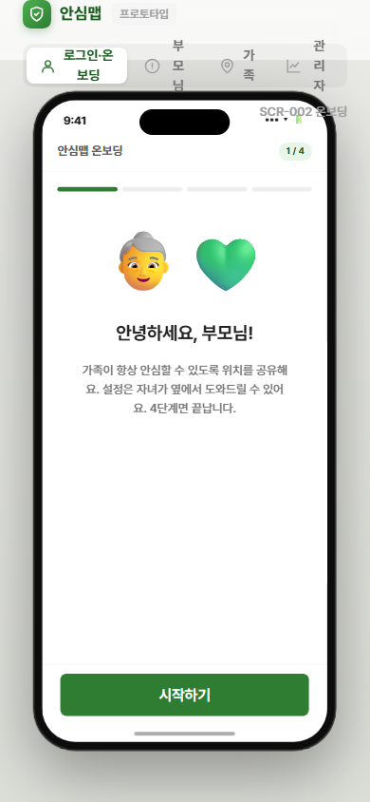
TC-002 | F-001 | 중복 번호 회원가입 시도 | 예외 | [중복 번호 회원가입 시도] 단계: 1. 회원가입 화면 접속 2. 기존 가입 번호 입력 (010-1234-5678) 3. 역할 선택 및 약관 동의 체크 4. 가입 버튼 탭 / 입력: 번호: 01012345678 (기존 가입 번호) | "이미 가입된 번호입니다. 로그인해 주세요." 토스트 메시지 표시 / 가입 미처리 | Pass | 2026-06-08 18:37 | CONFLICT 시 '이미 가입된 번호' 안내=True (기대: True) | 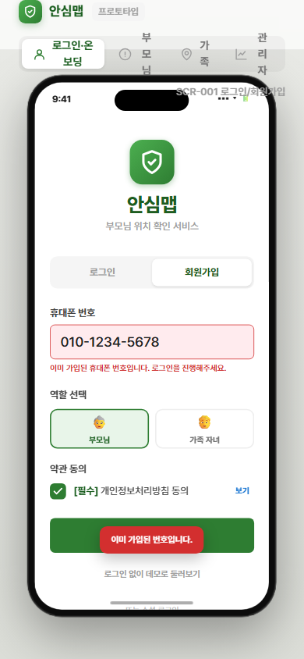
TC-002-1 | F-001 | 구글 계정 중복 연동/가입 시도 | 예외 | [구글 계정 중복 연동/가입 시도] 단계: 1. 회원가입 화면 접속 2. 하단의 구글 소셜 로그인 버튼 탭 3. 이미 가입/연동된 구글 계정으로 로그인 시도 / 입력: 연동된 구글 계정 | "이미 연동된 구글 계정입니다. 로그인 탭을 이용해주세요." 상단 에러 배너 표시 / 가입 미처리
TC-003 | F-001 | 잘못된 번호 형식 입력 | 예외 | [잘못된 번호 형식 입력] 단계: 1. 회원가입 화면 접속 2. 잘못된 형식의 번호 입력 (010-123-456) 3. 가입 버튼 탭 시도 / 입력: 번호: 010123456 (9자리 숫자) | 입력 필드 하단 인라인 에러 메시지 표시 / 가입 미처리 | Pass | 2026-06-08 17:53 | 9자리 입력 시 가입버튼 disabled=True (기대: True, 10자리 미만 무효) | 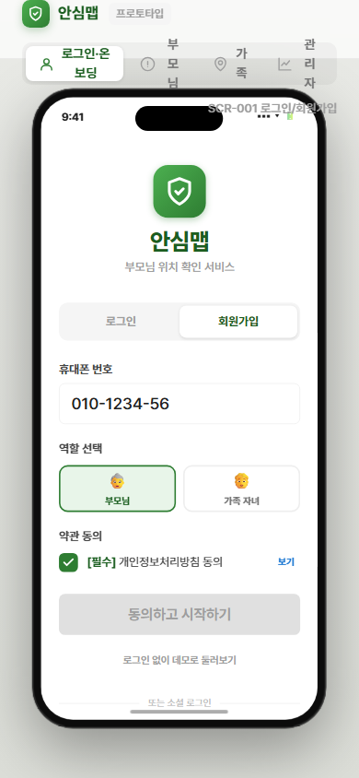
TC-004 | F-001 | 약관 미동의 상태에서 가입 시도 | 예외 | [약관 미동의 상태에서 가입 시도] 단계: 1. 회원가입 화면 접속 2. 번호 및 역할 입력 3. 약관 동의 체크 하지 않음 4. 가입 버튼 상태 확인 / 입력: 번호: 01012345678 / 약관 동의: false | 가입 버튼 비활성화 유지 / 탭해도 요청 미전송 | Pass | 2026-06-08 17:53 | 동의 체크 전 가입버튼 disabled=True (기대: True) | 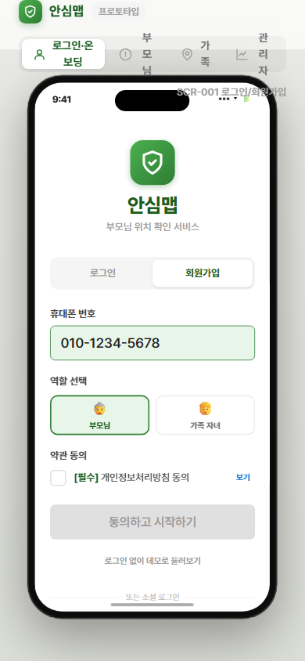
TC-005 | F-002 | 정상 로그인 | 정상 | [정상 로그인] 단계: 1. 로그인 화면 접속 2. 가입된 휴대폰 번호 입력 3. 로그인 버튼 탭 / 입력: 번호: 01012345678 (가입된 번호) | JWT 토큰 갱신 / 역할에 따라 부모님 화면 또는 가족 화면으로 이동 | Pass | 2026-06-08 18:39 | family+groupId 로그인 후 가족 화면 진입=True (기대: True) [재시도 확인] | 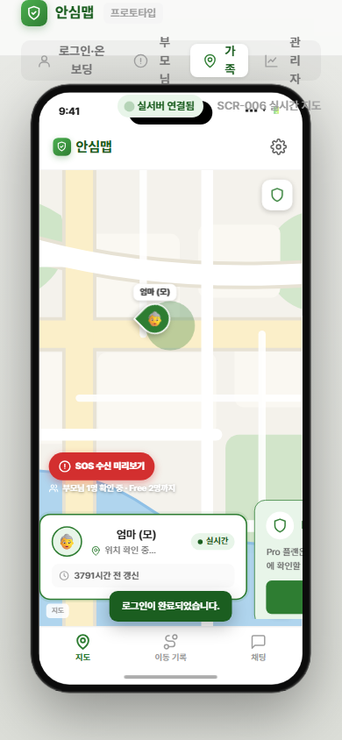 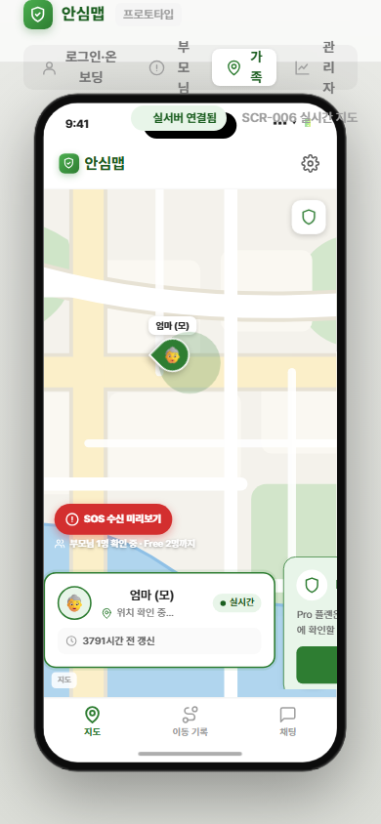
TC-006 | F-002 | 미가입 번호 로그인 시도 | 예외 | [미가입 번호 로그인 시도] 단계: 1. 로그인 화면 접속 2. 미가입 번호 입력 3. 로그인 버튼 탭 / 입력: 번호: 01099999999 (미가입 번호) | "등록되지 않은 번호입니다. 회원가입을 진행해 주세요." 안내 메시지 표시 | Pass | 2026-06-08 18:37 | NOT_FOUND 안내 노출=True (기대: True) | 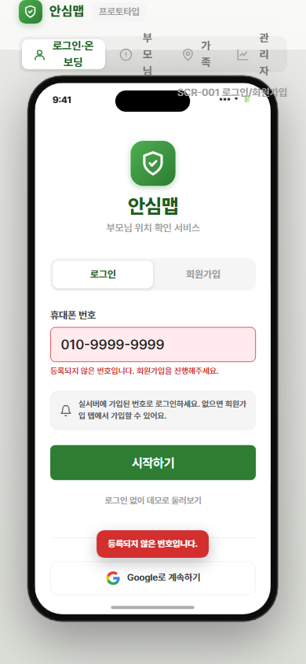
TC-007 | F-002 | 잘못된 번호 형식으로 로그인 시도 | 예외 | [잘못된 번호 형식으로 로그인 시도] 단계: 1. 로그인 화면 접속 2. 형식 오류 번호 입력 (숫자 외 문자 포함) 3. 로그인 버튼 탭 시도 / 입력: 번호: 010-ABCD-5678 | 인라인 에러 메시지 표시 / 로그인 요청 미전송
TC-008 | F-003 | 정상 가족 그룹 생성 | 정상 | [정상 가족 그룹 생성] 단계: 1. 그룹 생성 화면 접속 2. 그룹명 입력 (예: "우리 가족") 3. 생성 버튼 탭 / 입력: 그룹명: "우리 가족" (5자) | 그룹 상세 화면으로 이동 / 6자리 초대 코드 및 QR 코드 표시 / groups 테이블에 레코드 생성 | Pass | 2026-06-08 17:53 | 완료화면=True, 초대코드표시=True (기대: 둘 다 True) | 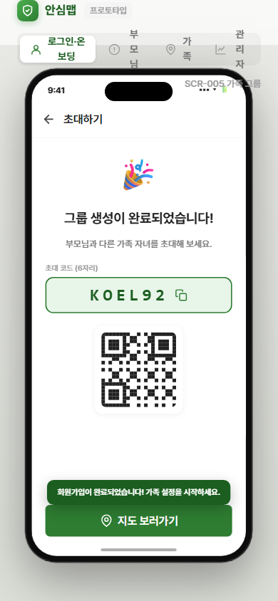
TC-009 | F-003 | 그룹명 미입력 상태에서 생성 시도 | 예외 | [그룹명 미입력 상태에서 생성 시도] 단계: 1. 그룹 생성 화면 접속 2. 그룹명 입력하지 않음 3. 생성 버튼 상태 확인 / 입력: 그룹명: "" (공백) | 생성 버튼 비활성화 / 탭해도 API 요청 미전송 | Pass | 2026-06-08 17:53 | 그룹명 공백 시 생성버튼 disabled=True (기대: True) | 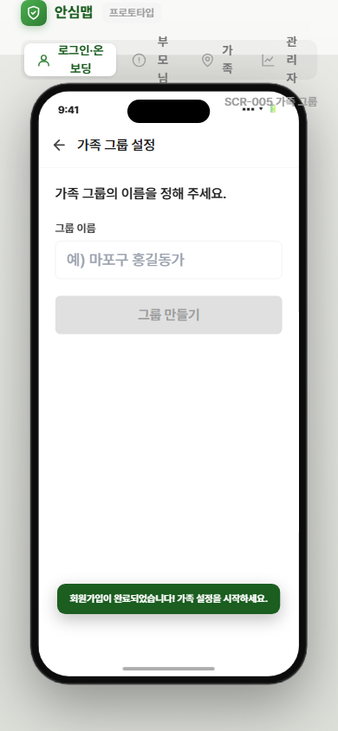
TC-010 | F-004 | 초대 코드로 정상 그룹 참여 | 정상 | [초대 코드로 정상 그룹 참여] 단계: 1. 코드 입력 화면 접속 2. 유효한 6자리 초대 코드 입력 3. 참여 버튼 탭 / 입력: 초대 코드: "ABC123" (유효한 코드) | 가족 화면(Family View) 진입 / 그룹 지도 화면 표시 / group_members 테이블에 member 역할로 추가
TC-011 | F-004 | 유효하지 않은 초대 코드 입력 | 예외 | [유효하지 않은 초대 코드 입력] 단계: 1. 코드 입력 화면 접속 2. 존재하지 않는 코드 입력 3. 참여 버튼 탭 / 입력: 초대 코드: "ZZZZZZ" (미존재 코드) | "초대 코드를 다시 확인해 주세요." 안내 메시지 표시 / 그룹 참여 미처리 | Pass | 2026-06-08 18:37 | 잘못된 코드 시 안내 메시지=True (기대: True) | 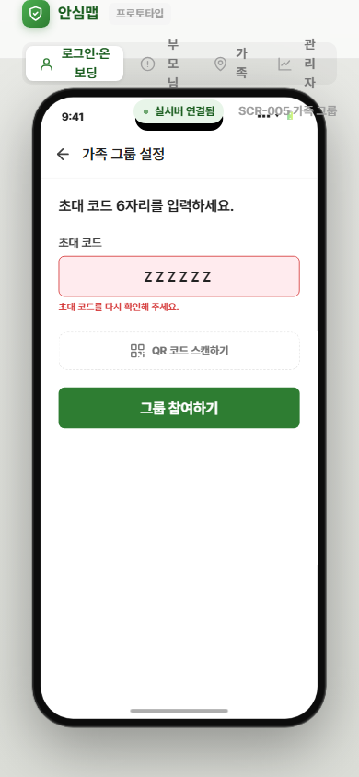 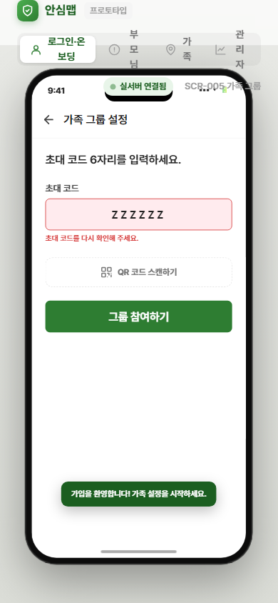
TC-011-1 | F-004 | 초대 링크(/join?code=)를 통한 자동 가입 및 랜딩 | 정상 | [초대 링크(/join?code=)를 통한 자동 가입 및 랜딩] 단계: 1. 전달받은 초대 링크(`.../join?code=XXXXXX`) 클릭 2. 회원가입 또는 로그인 완료 3. 랜딩 화면 및 처리 확인 / 입력: 접속 URL: `/join?code=ABC123` | 가입/로그인 직후 백그라운드에서 자동 그룹 참여 처리 / 성공 시 부모님 유무에 따라 안심맵 또는 가족설정 화면으로 자동 라우팅
TC-011-2 | F-004 | 데모 유저 또는 미가입 상태에서 초대 링크 복사 차단 | 예외 | [데모 유저 또는 미가입 상태에서 초대 링크 복사 차단] 단계: 1. 가족설정 화면의 '가족 구성원 초대하기' 버튼 또는 링크 탭 2. 클립보드 복사 시도 / 입력: 그룹 미존재 상태 | "가족 그룹을 먼저 생성해주세요" 토스트 발생 / 클립보드 복사 중단 (에러 핸들링) | Pass | 2026-06-08 17:53 | 복사 차단 토스트 노출=True (기대: True, 데모/미가입 시 복사 중단) | 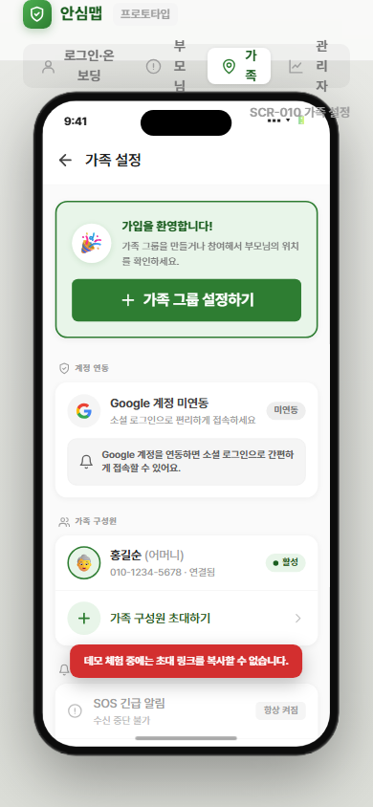
TC-012 | F-004 | 5명 정원 초과 그룹 참여 시도 | 예외 | [5명 정원 초과 그룹 참여 시도] 단계: 1. 코드 입력 화면 접속 2. 5명 정원이 찬 그룹의 초대 코드 입력 3. 참여 버튼 탭 / 입력: 초대 코드: 5명 가득 찬 그룹의 코드 | "그룹 인원이 가득 찼습니다." 안내 메시지 표시 / 참여 미처리 | Pass | 2026-06-08 17:53 | FULL00 입력 시 정원초과 오류 노출=True (기대: True) | 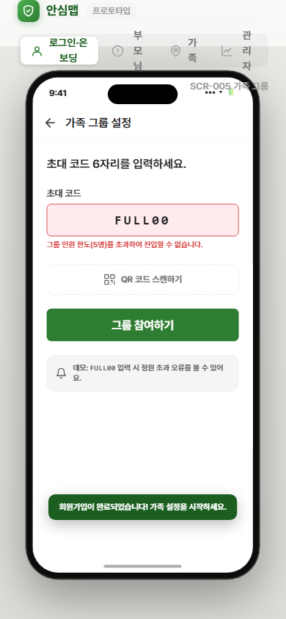
TC-013 | F-004 | 이미 참여 중인 그룹 재참여 시도 | 예외 | [이미 참여 중인 그룹 재참여 시도] 단계: 1. 코드 입력 화면 접속 2. 기존 참여 중인 그룹의 초대 코드 입력 3. 참여 버튼 탭 / 입력: 초대 코드: 이미 참여 중인 그룹 코드 | "이미 참여한 그룹입니다." 안내 메시지 표시 / 중복 참여 미처리
TC-014 | F-005 | 온보딩 4단계 정상 완료 | 정상 | [온보딩 4단계 정상 완료] 단계: 1. 온보딩 1단계: 부모님 번호 입력 및 역할 선택 (parent 고정) 2. 2단계: 그룹 초대 코드 입력 3. 3단계: 위치정보 동의 화면 확인 및 부모님 본인 동의 완료 4. 4단계: 동의 완료 후 부모님 메인 화면 진입 / 입력: 부모님 번호: 01056781234 / 초대 코드: "ABC123" / 동의: true | 부모님 메인 화면(SOS 버튼 중심) 정상 진입 / 위치 공유 활성 상태 | Pass | 2026-06-08 17:53 | 4단계(설정 완료) 도달=True (기대: True) | 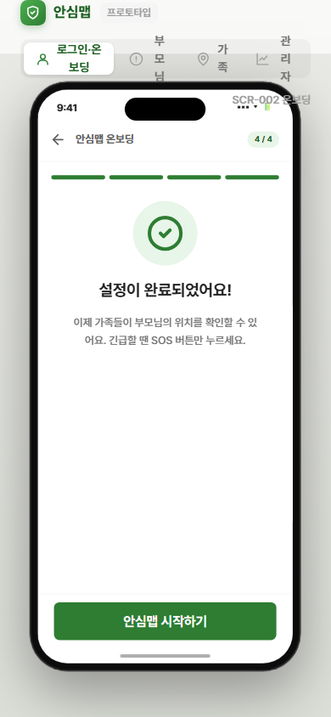
TC-015 | F-005 | 온보딩 중간 이탈 후 재접속 시 이어서 진행 | 예외 | [온보딩 중간 이탈 후 재접속 시 이어서 진행] 단계: 1. 온보딩 2단계까지 진행 2. 브라우저 탭 닫기 (이탈) 3. 동일 URL로 재접속 / 입력: localStorage에 저장된 온보딩 진행 상태 | 재접속 시 2단계부터 이어서 진행 / localStorage에 진행 상태 복원
TC-016 | F-005 | 위치정보 동의 거부 후 부모님 화면 진입 | 예외 | [위치정보 동의 거부 후 부모님 화면 진입] 단계: 1. 온보딩 3단계 위치정보 동의 화면 표시 2. 동의 체크 없이 또는 거부 선택 3. 화면 이동 확인 / 입력: 동의: false | 위치 공유 비활성 상태로 부모님 화면 진입 / 동의 유도 배너 표시
TC-017 | F-006 | 위치정보 수집 필수 동의 정상 처리 | 정상 | [위치정보 수집 필수 동의 정상 처리] 단계: 1. 위치정보 동의 화면 접속 2. 필수 항목 (위치정보 수집·이용 동의) 체크 3. 확인 버튼 탭 4. 브라우저 Geolocation 권한 요청 프롬프트에서 허용 선택 / 입력: 필수 동의: true / 브라우저 위치 권한: 허용 | location_consents 테이블에 동의 이력 저장 / 위치 공유 활성화 / 부모님 메인 화면 진입
TC-018 | F-006 | 브라우저 위치 권한 거부 | 예외 | [브라우저 위치 권한 거부] 단계: 1. 위치정보 동의 화면에서 필수 항목 체크 2. 확인 버튼 탭 3. 브라우저 위치 권한 요청 프롬프트에서 거부 선택 / 입력: 필수 동의: true / 브라우저 위치 권한: 거부 | "위치 권한을 허용해야 서비스를 이용할 수 있습니다." 안내 메시지 + 설정 방법 가이드 링크 표시
TC-019 | F-006 | 필수 항목 미동의 상태에서 확인 버튼 활성화 여부 | 예외 | [필수 항목 미동의 상태에서 확인 버튼 활성화 여부] 단계: 1. 위치정보 동의 화면 접속 2. 필수 항목 체크 없이 확인 버튼 확인 / 입력: 필수 동의: false | 확인 버튼 비활성화 / 탭해도 동의 처리 미실행 | Pass | 2026-06-08 17:53 | 위치정보 필수 미동의 시 버튼 disabled=True (기대: True) | 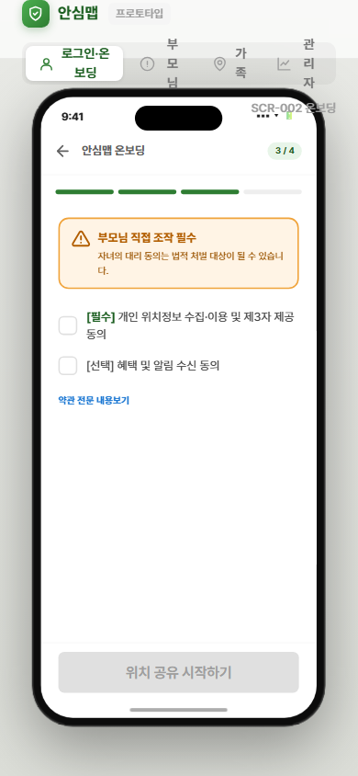
TC-020 | F-007 | 개인정보처리방침 동의 정상 처리 | 정상 | [개인정보처리방침 동의 정상 처리] 단계: 1. 회원가입 화면에서 개인정보처리방침 동의 항목 확인 2. 동의 체크 선택 3. 가입 버튼 활성화 여부 확인 / 입력: 개인정보처리방침 동의: true | privacy_agreed_at 저장 / 가입 버튼 활성화
TC-021 | F-007 | 개인정보처리방침 미동의 시 가입 버튼 비활성화 | 예외 | [개인정보처리방침 미동의 시 가입 버튼 비활성화] 단계: 1. 회원가입 화면에서 번호 및 역할 입력 2. 개인정보처리방침 동의 체크 없이 가입 버튼 확인 / 입력: 개인정보처리방침 동의: false | 가입 버튼 비활성화 유지 | Pass | 2026-06-08 17:53 | 동의전 disabled=True, 동의후 disabled=False (기대: True->False) | 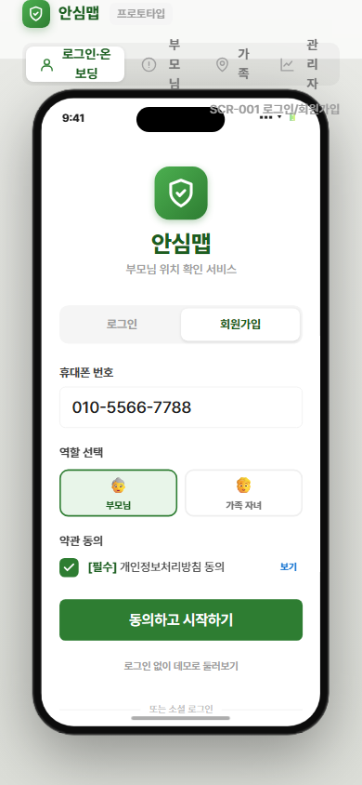
TC-022 | F-008 | 위치정보 동의 정상 철회 | 정상 | [위치정보 동의 정상 철회] 단계: 1. 부모님 설정 화면 접속 2. 위치정보 동의 철회 버튼 탭 3. 확인 다이얼로그에서 승인 탭 / 입력: 철회 확인: true | 위치 공유 OFF 상태 전환 / 가족 화면 지도에서 부모님 마커 제거 / 가족 구성원 전원에게 FCM 알림 발송 ("부모님께서 위치 공유를 중단했습니다.")
TC-023 | F-008 | 동의 철회 시 서버 에러 발생 | 예외 | [동의 철회 시 서버 에러 발생] 단계: 1. 설정 화면에서 동의 철회 버튼 탭 2. 확인 다이얼로그 승인 3. 서버 에러 응답 확인 / 입력: 서버 응답: 500 Internal Server Error | 철회 실패 토스트 메시지 표시 / 위치 수집 상태 유지 (철회 미처리)
TC-024 | F-009 | 정상 조건에서 GPS 위치 30초 간격 전송 | 정상 | [정상 조건에서 GPS 위치 30초 간격 전송] 단계: 1. 부모님 메인 화면 접속 2. 30초 대기 3. API 서버 locations 테이블에 데이터 저장 확인 4. 가족 화면 지도의 마커 갱신 확인 / 입력: 위도: 37.5665, 경도: 126.9780, 정확도: 15m | 30초 간격으로 위치 데이터 전송 / locations 테이블 업데이트 / 가족 화면 마커 실시간 갱신
TC-025 | F-009 | Geolocation 권한 거부 시 위치 공유 OFF 전환 | 예외 | [Geolocation 권한 거부 시 위치 공유 OFF 전환] 단계: 1. 브라우저 설정에서 위치 권한 거부 처리 2. 부모님 메인 화면 접속 3. 화면 상태 확인 / 입력: 브라우저 Geolocation 권한: 거부 | 위치 공유 OFF 상태로 전환 / 권한 허용 안내 메시지 표시
TC-026 | F-009 | GPS 정확도 불량 (accuracy > 100m) 데이터 처리 | 예외 | [GPS 정확도 불량 (accuracy > 100m) 데이터 처리] 단계: 1. Geolocation API에서 accuracy > 100m 인 데이터 수신 시뮬레이션 2. 서버 저장 여부 확인 3. 가족 화면 마커 상태 확인 / 입력: 위도: 37.5665, 경도: 126.9780, 정확도: 150m | 해당 데이터 저장 제외 / 마지막 정상 위치 마커 유지
TC-027 | F-009 | 네트워크 단절 시 로컬 큐 저장 및 재연결 후 전송 | 예외 | [네트워크 단절 시 로컬 큐 저장 및 재연결 후 전송] 단계: 1. 네트워크 연결 차단 (브라우저 오프라인 모드) 2. 30초 간격으로 5회 위치 발생 대기 3. 네트워크 재연결 4. 서버 수신 데이터 확인 / 입력: 네트워크 상태: 오프라인 → 온라인 전환 | 오프라인 중 최대 5건 로컬 큐 저장 / 재연결 후 큐에 저장된 데이터 일괄 전송
TC-028 | F-010 | 위치 공유 ON → OFF 전환 | 정상 | [위치 공유 ON → OFF 전환] 단계: 1. 부모님 메인 화면에서 위치 공유 토글 확인 (현재 ON) 2. 토글 탭 (ON → OFF) 3. UI 변경 및 가족 알림 확인 / 입력: 토글 액션: ON → OFF | 토글 UI 즉시 OFF로 변경 / "공유 꺼짐" 텍스트 표시 / 가족 전원에게 FCM 알림 발송 / Geolocation watchPosition 해제 | Pass | 2026-06-08 18:37 | 초기 ON=True, 토글 후 OFF 표시=True (기대: 둘 다 True) | 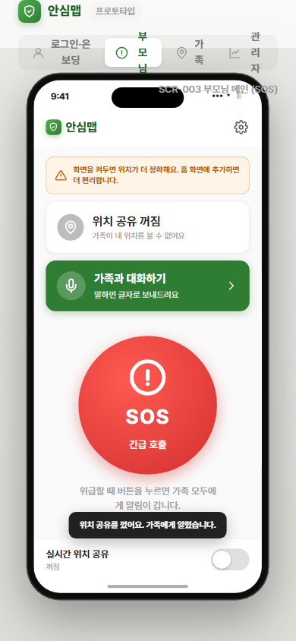 
TC-029 | F-010 | 위치 공유 OFF → ON 전환 | 정상 | [위치 공유 OFF → ON 전환] 단계: 1. 부모님 메인 화면에서 위치 공유 토글 확인 (현재 OFF) 2. 토글 탭 (OFF → ON) 3. UI 변경 및 위치 전송 재시작 확인 / 입력: 토글 액션: OFF → ON | 토글 UI 즉시 ON으로 변경 / "공유 중" 텍스트 표시 / Geolocation watchPosition 재등록 / 가족 전원에게 FCM 알림 발송
TC-030 | F-010 | 동의 철회 상태에서 ON 전환 시도 | 예외 | [동의 철회 상태에서 ON 전환 시도] 단계: 1. 위치 공유 토글이 OFF 상태 확인 2. 토글 ON 전환 시도 / 입력: 위치정보 동의 상태: 철회 | "위치정보 동의가 필요합니다." 안내 메시지 표시 / 위치정보 동의 화면(F-006)으로 이동
TC-031 | F-011 | 실시간 지도에서 부모님 위치 마커 정상 표시 | 정상 | [실시간 지도에서 부모님 위치 마커 정상 표시] 단계: 1. 가족 메인 화면 접속 2. 카카오맵 로드 확인 3. 부모님 위치 마커 표시 확인 4. 마커 탭 시 오버레이 표시 확인 / 입력: WebSocket 수신 위치: 위도 37.5665, 경도 126.9780 | 카카오맵에 부모님 위치 마커 실시간 표시 / 마커 탭 시 이름·업데이트 시간·주소 오버레이 표시
TC-032 | F-011 | 위치 공유 OFF 상태에서 지도 표시 | 예외 | [위치 공유 OFF 상태에서 지도 표시] 단계: 1. 가족 메인 화면 접속 2. 지도 및 안내 메시지 확인 / 입력: 부모님 위치 공유 상태: OFF | "부모님이 위치 공유를 꺼두셨습니다." 빈 지도 안내 메시지 표시 | Pass | 2026-06-08 18:37 | '위치 공유를 꺼두셨습니다' 안내 노출=True (기대: True) | 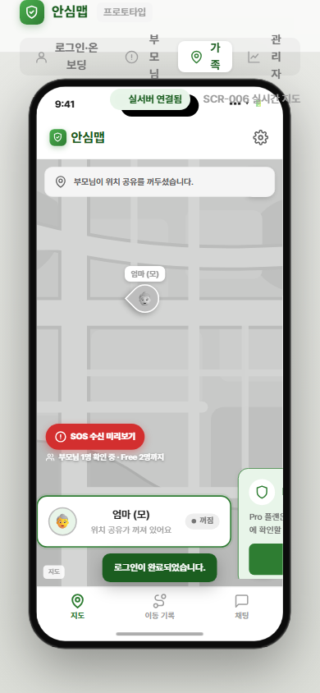 
TC-033 | F-011 | 마지막 위치 수신 후 5분 경과 시 마커 처리 | 예외 | [마지막 위치 수신 후 5분 경과 시 마커 처리] 단계: 1. 부모님 위치 마커 표시 확인 2. 5분간 위치 데이터 전송 없음 (네트워크 차단 또는 대기) 3. 마커 상태 변화 확인 / 입력: 마지막 위치 수신 후 경과 시간: 5분 이상 | 마커 회색 처리 / "위치 정보가 오래되었습니다." 배지 표시
TC-034 | F-011 | 카카오맵 SDK 로드 실패 시 에러 화면 표시 | 예외 | [카카오맵 SDK 로드 실패 시 에러 화면 표시] 단계: 1. KAKAO_MAP_API_KEY 를 무효값으로 설정 2. 가족 메인 화면 접속 3. 지도 영역 확인 / 입력: 카카오맵 SDK: 로드 실패 | "지도를 불러오지 못했습니다." 에러 화면 표시
TC-035 | F-012 | 날짜 선택 후 위치 이력 정상 조회 | 정상 | [날짜 선택 후 위치 이력 정상 조회] 단계: 1. 위치 이력 화면 접속 2. 캘린더에서 오늘 날짜 선택 3. 이동 경로 폴리라인 및 시간대별 목록 확인 / 입력: 조회 날짜: 오늘 (위치 데이터 존재) | 카카오맵 폴리라인으로 이동 경로 표시 / 시작점(녹색)·종료점(빨간색) 마커 표시 / 시간대별 위치 목록 사이드 패널 표시
TC-036 | F-012 | 7일 초과 날짜 선택 시도 | 예외 | [7일 초과 날짜 선택 시도] 단계: 1. 위치 이력 화면 캘린더 접속 2. 오늘 기준 8일 이전 날짜 선택 시도 / 입력: 조회 날짜: 오늘 - 8일 | 캘린더에서 7일 초과 날짜 선택 불가 처리 (비활성화)
TC-037 | F-012 | 위치 데이터 없는 날짜 조회 | 예외 | [위치 데이터 없는 날짜 조회] 단계: 1. 위치 이력 화면 접속 2. 위치 데이터가 없는 날짜 선택 / 입력: 조회 날짜: 위치 이력 없는 날 | "해당 날짜의 이동 기록이 없습니다." 안내 메시지 표시
TC-038 | F-013 | GPS 좌표 역지오코딩 정상 변환 | 정상 | [GPS 좌표 역지오코딩 정상 변환] 단계: 1. 가족 메인 화면에서 부모님 마커 탭 2. 오버레이에 표시되는 주소 확인 / 입력: 위도: 37.5665, 경도: 126.9780 | 도로명 주소 텍스트 표시 (도로명 주소 없을 경우 지번 주소 표시)
TC-039 | F-013 | 역지오코딩 API 호출 실패 시 대체 텍스트 표시 | 예외 | [역지오코딩 API 호출 실패 시 대체 텍스트 표시] 단계: 1. GET /api/location/address 강제 실패 설정 2. 가족 메인 화면에서 마커 탭 3. 주소 영역 표시 확인 / 입력: Geocoding API 응답: 실패 | "위치 확인 중" 텍스트 표시
TC-040 | F-014 | SOS 버튼 탭 시 카운트다운 오버레이 표시 | 정상 | [SOS 버튼 탭 시 카운트다운 오버레이 표시] 단계: 1. 부모님 메인 화면 중앙의 SOS 버튼(최소 80×80px) 확인 2. SOS 버튼 탭 / 입력: 탭 이벤트: SOS 버튼 | 카운트다운 오버레이 즉시 표시 (반투명 레드 배경) / 버튼 scale 0.95 애니메이션 적용 | Pass | 2026-06-08 18:37 | 카운트다운 오버레이+취소버튼 노출=True (기대: True) | 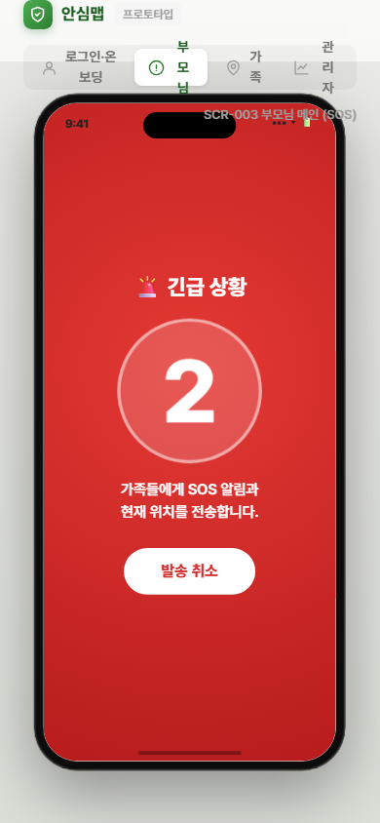 
TC-041 | F-014 | 위치정보 동의 미완료 상태에서 SOS 발송 | 예외 | [위치정보 동의 미완료 상태에서 SOS 발송] 단계: 1. 부모님 메인 화면 접속 2. SOS 버튼 탭 → 카운트다운 → 2초 경과 / 입력: 위치정보 동의: 미완료 | SOS 알림 발송 ("위치 불명" 상태) + 위치 정보 없음 안내 메시지 표시
TC-042 | F-015 | 2초 카운트다운 종료 후 SOS 발송 실행 | 정상 | [2초 카운트다운 종료 후 SOS 발송 실행] 단계: 1. SOS 버튼 탭으로 카운트다운 오버레이 표시 2. 2초 경과 대기 (취소 없이) / 입력: 경과 시간: 2초 | 카운트다운 0 도달 후 F-016(SOS 알림 발송) 자동 실행 | Pass | 2026-06-08 18:37 | 카운트다운 종료 후 발송 완료 화면=True (기대: True) | 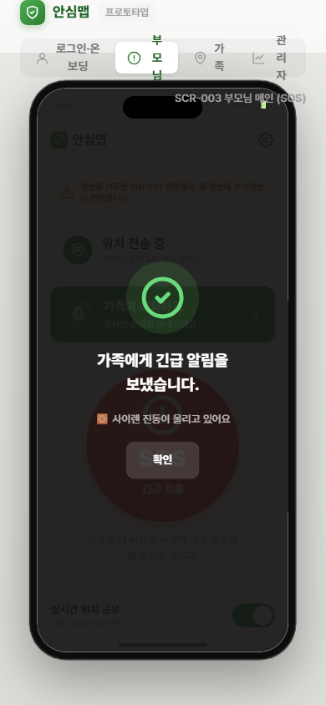 
TC-043 | F-015 | 카운트다운 중 취소 버튼 탭 | 정상 | [카운트다운 중 취소 버튼 탭] 단계: 1. SOS 버튼 탭으로 카운트다운 오버레이 표시 2. 1초 이내에 취소 버튼 (48×48px 이상) 탭 / 입력: 탭 이벤트: 취소 버튼 (카운트다운 중) | 오버레이 즉시 제거 / 부모님 메인 화면 복귀 / SOS 알림 미발송 | Pass | 2026-06-08 18:37 | 취소 후 오버레이 제거+미발송=True (기대: True) | 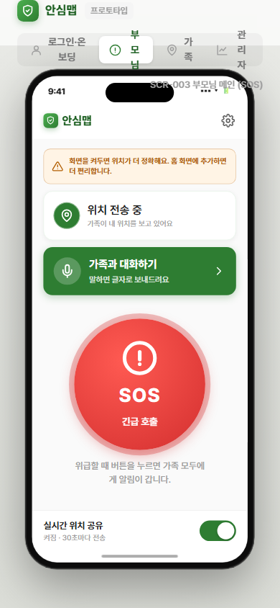 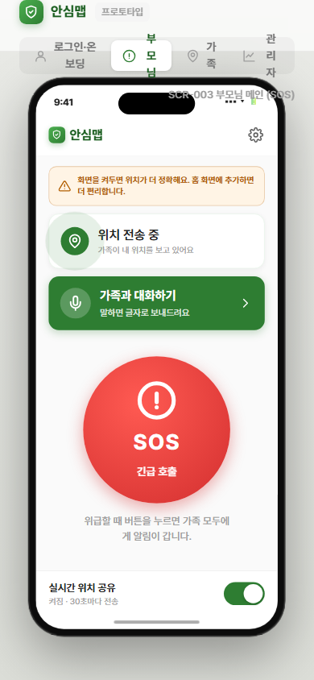
TC-044 | F-015 | 카운트다운 중 화면 이탈 시 취소 처리 | 예외 | [카운트다운 중 화면 이탈 시 취소 처리] 단계: 1. SOS 카운트다운 오버레이 표시 2. 홈 버튼 탭 또는 브라우저 다른 탭으로 이동 (visibilitychange 이벤트 발생) 3. 서비스로 복귀 후 상태 확인 / 입력: 화면 visibility 상태: hidden → visible | 카운트다운 취소 처리 / SOS 알림 미발송 / 부모님 메인 화면 표시
TC-045 | F-016 | SOS 확정 시 가족 전원 FCM 알림 정상 발송 | 정상 | [SOS 확정 시 가족 전원 FCM 알림 정상 발송] 단계: 1. SOS 버튼 탭 → 2초 카운트다운 경과 2. POST /api/sos API 호출 확인 3. 가족 구성원 기기 FCM 알림 수신 확인 4. sos_events 테이블 저장 확인 / 입력: user_id: 부모님 ID / group_id: 그룹 ID / 위치: 위도 37.5665, 경도 126.9780 | 3초 이내 가족 구성원 전원 FCM 알림 수신 / 부모님 화면에 "SOS를 보냈습니다." 완료 토스트 표시 / sos_events 테이블 저장
TC-046 | F-016 | FCM 토큰 만료 토큰 발송 처리 | 예외 | [FCM 토큰 만료 토큰 발송 처리] 단계: 1. 만료된 FCM 토큰을 DB에 수동 설정 2. SOS 발송 실행 3. 서버 발송 결과 및 DB 확인 / 입력: FCM 토큰: 만료된 토큰 | 만료 토큰 발송 실패 처리 / 해당 토큰 DB에서 삭제 / 나머지 유효 토큰 발송 정상 처리
TC-047 | F-016 | SOS 발송 중 네트워크 오류 발생 | 예외 | [SOS 발송 중 네트워크 오류 발생] 단계: 1. POST /api/sos 요청 시 강제 네트워크 오류 설정 2. SOS 버튼 탭 → 카운트다운 → 발송 시도 / 입력: 서버 응답: 네트워크 오류 | 1회 재시도 후 실패 이력 저장 / 부모님에게 "전송 실패" 안내 메시지 표시
TC-048 | F-016 | 위치 정보 없는 상태에서 SOS 발송 | 예외 | [위치 정보 없는 상태에서 SOS 발송] 단계: 1. 위치 데이터 없는 상태에서 SOS 발송 실행 / 입력: 위치 데이터: null | 위치 정보 제외하고 "위치 불명" 텍스트로 FCM 알림 발송
TC-049 | F-017 | SOS 알림 탭 후 전화 연결 화면 이동 | 정상 | [SOS 알림 탭 후 전화 연결 화면 이동] 단계: 1. 가족 구성원 기기에서 SOS FCM 알림 수신 확인 2. 알림 탭 3. 표시된 모달 및 전화 연결 버튼 확인 / 입력: FCM 알림 payload: 부모님 이름, 위치, 전화번호 | SOS 수신 모달 표시 (부모님 이름, 위치, 전화 연결 버튼) / 전화 연결 버튼 탭 시 tel: scheme으로 네이티브 전화 앱 실행
TC-050 | F-017 | 앱 종료 상태에서 SOS 알림 탭 후 재접속 | 예외 | [앱 종료 상태에서 SOS 알림 탭 후 재접속] 단계: 1. 서비스 접속 종료 상태에서 SOS FCM 알림 수신 2. 알림 탭 / 입력: 서비스 상태: 미접속 / FCM 알림 수신: 있음 | 서비스 재접속 후 SOS 수신 모달 자동 표시
TC-051 | F-018 | 가족 채팅방 메시지 정상 전송 및 수신 | 정상 | [가족 채팅방 메시지 정상 전송 및 수신] 단계: 1. 채팅방 화면 접속 2. 메시지 입력 (100자 이내) 3. 전송 버튼 탭 4. 상대방 기기에서 메시지 수신 확인 / 입력: 메시지: "안녕하세요, 부모님 괜찮으신가요?" | 채팅방에 말풍선 UI로 메시지 실시간 표시 / 상대방 기기에 즉시 수신
TC-052 | F-018 | 500자 초과 메시지 전송 시도 | 예외 | [500자 초과 메시지 전송 시도] 단계: 1. 채팅방 입력 필드에 501자 이상 텍스트 붙여넣기 2. 전송 버튼 상태 확인 / 입력: 메시지: 501자 텍스트 | 입력 필드 하단 글자 수 카운터 표시 / 500자 초과 시 전송 버튼 비활성화 | Fail | 2026-06-08 18:37 | 미구현: 채팅 입력에 글자수 카운터/500자 제한/전송버튼 비활성 로직 없음 (sendChat 무제한)
TC-053 | F-018 | WebSocket 5회 재연결 실패 시 안내 배너 표시 | 예외 | [WebSocket 5회 재연결 실패 시 안내 배너 표시] 단계: 1. 채팅방 접속 후 WebSocket 서버 연결 차단 2. 자동 재연결 5회 시도 대기 (exponential backoff: 1→2→4→8→16초) 3. 5회 실패 후 UI 확인 / 입력: WebSocket 재연결 시도: 5회 모두 실패 | "채팅 연결이 끊겼습니다. 새로고침 해주세요." 안내 배너 표시 | Fail | 2026-06-08 18:37 | 미구현: 프로토타입은 폴링 기반, WebSocket 재연결/끊김 안내 배너 미구현
TC-054 | F-018 | 이미지/파일 전송 시도 시 안내 메시지 표시 | 예외 | [이미지/파일 전송 시도 시 안내 메시지 표시] 단계: 1. 채팅방 입력 영역에 이미지 파일 붙여넣기 또는 파일 첨부 시도 / 입력: 첨부 파일: 이미지 또는 문서 파일 | "텍스트만 전송 가능합니다." 안내 메시지 표시 / 파일 전송 차단 | Fail | 2026-06-08 18:37 | 미구현: 채팅에 파일 첨부 UI/차단 안내('텍스트만 전송 가능') 없음
TC-055 | F-019 | 채팅방 미접속 구성원에게 FCM 푸시 알림 발송 | 정상 | [채팅방 미접속 구성원에게 FCM 푸시 알림 발송] 단계: 1. 구성원 A가 채팅 메시지 전송 2. 구성원 B 기기에서 FCM 알림 수신 확인 / 입력: 메시지: "어디 계세요?" / 구성원 B 상태: 채팅방 미접속 | 구성원 B 기기에 발신자 이름 + 메시지 20자 미리보기 포함 FCM 알림 수신 / 알림 탭 시 채팅방 직접 진입
TC-056 | F-019 | 채팅방 접속 중인 구성원에게 FCM 알림 미발송 확인 | 정상 | [채팅방 접속 중인 구성원에게 FCM 알림 미발송 확인] 단계: 1. 구성원 A가 메시지 전송 2. 구성원 B 기기에서 FCM 알림 수신 여부 확인 / 입력: 구성원 B 상태: 채팅방 접속 중 (WebSocket 연결) | 구성원 B 기기에 FCM 알림 미발송 / WebSocket으로만 메시지 수신
TC-057 | F-020 | 안전 구역 정상 설정 | 정상 | [안전 구역 정상 설정] 단계: 1. 안전 구역 설정 화면 접속 2. 카카오맵에서 중심점 탭 선택 3. 구역명 입력 (예: "우리 집") 4. 반경 슬라이더 조정 (500m) 5. 저장 버튼 탭 / 입력: 구역명: "우리 집" / 중심 좌표: 위도 37.5665, 경도 126.9780 / 반경: 500m | 지도에 반투명 원형 오버레이 표시 / 구역 목록에 추가 / F-021 이탈 감지 활성화
TC-058 | F-020 | Free 플랜 구역 한도 초과 등록 시도 | 예외 | [Free 플랜 구역 한도 초과 등록 시도] 단계: 1. 안전 구역 설정 화면에서 추가 구역 등록 시도 / 입력: 현재 등록 구역 수: 1개 (Free 플랜 한도) | "Pro 플랜에서 최대 2개 구역을 설정할 수 있습니다." 업그레이드 유도 안내 메시지 표시
TC-059 | F-020 | 중심점 미지정 상태에서 저장 시도 | 예외 | [중심점 미지정 상태에서 저장 시도] 단계: 1. 구역명 입력 2. 반경 설정 3. 지도에서 중심점 지정 없이 저장 버튼 상태 확인 / 입력: 중심점 좌표: 미지정 | 저장 버튼 비활성화 / 탭해도 API 요청 미전송
TC-060 | F-021 | 부모님 안전 구역 이탈 감지 및 알림 발송 | 정상 | [부모님 안전 구역 이탈 감지 및 알림 발송] 단계: 1. 부모님이 설정된 안전 구역 내부에 위치 2. 부모님 위치를 안전 구역 반경 외부로 이동 시뮬레이션 3. 가족 구성원 FCM 알림 수신 확인 / 입력: 부모님 위치: 안전 구역 반경 외부 (이탈 상태 30초 이상 연속) | 60초 이내 가족 전원에게 FCM 알림 발송 ("부모님이 [구역명]을 벗어났습니다.") / geofence_events 테이블 이력 저장
TC-061 | F-021 | 부모님 안전 구역 복귀 감지 및 알림 발송 | 정상 | [부모님 안전 구역 복귀 감지 및 알림 발송] 단계: 1. 부모님이 안전 구역 외부에 위치 2. 부모님 위치를 안전 구역 내부로 이동 시뮬레이션 3. 가족 구성원 FCM 알림 확인 / 입력: 부모님 위치: 안전 구역 반경 내부 (복귀) | 가족 전원에게 FCM 알림 발송 ("부모님이 [구역명]으로 돌아오셨습니다.")
TC-062 | F-021 | GPS 오차로 인한 경계 근처 진동 방지 처리 | 예외 | [GPS 오차로 인한 경계 근처 진동 방지 처리] 단계: 1. 부모님 위치를 경계 근처에서 반복적으로 내부/외부로 변경 시뮬레이션 (진동) 2. FCM 알림 발송 여부 확인 / 입력: 부모님 위치: 경계선 ± 50m 내 반복 이동 | 30초 연속 이탈이 확인된 경우에만 알림 발송 (진동 상태에서 알림 미발송)
TC-063 | F-022 | 관리자 그룹 목록 정상 조회 | 정상 | [관리자 그룹 목록 정상 조회] 단계: 1. 관리자 회원 목록 화면 접속 2. 그룹 목록 표시 확인 3. 검색어 입력 및 정렬 기준 변경 테스트 / 입력: 검색어: "우리 가족" / 정렬: 생성일 기준 내림차순 / 페이지: 1 | 가족 그룹 목록 테이블 표시 (그룹명, 생성일, 구성원 수, 마지막 활동일) / 페이지당 20건 | Pass | 2026-06-08 18:37 | 그룹 관리 화면/목록 렌더=True (기대: True, demo 데이터) | 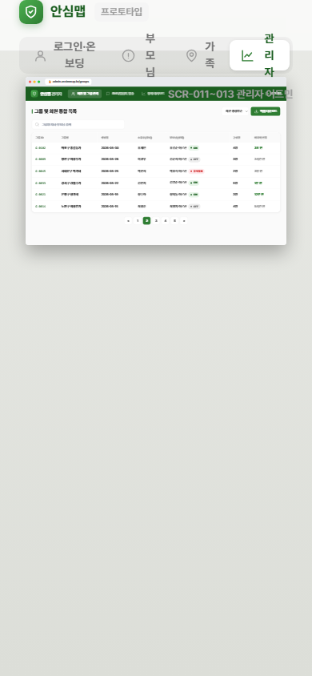
TC-064 | F-022 | 비관리자 계정으로 관리자 화면 접근 시도 | 예외 | [비관리자 계정으로 관리자 화면 접근 시도] 단계: 1. 관리자 화면 URL 직접 접속 시도 (/admin/...) / 입력: 사용자 역할: family | 401 Unauthorized 반환 / 로그인 화면으로 이동
TC-065 | F-022 | 등록 그룹 없는 상태에서 목록 조회 | 예외 | [등록 그룹 없는 상태에서 목록 조회] 단계: 1. 관리자 회원 목록 화면 접속 2. 목록 영역 확인 / 입력: groups 테이블 레코드 수: 0 | "등록된 그룹이 없습니다." 빈 상태 화면 표시
TC-066 | F-023 | 특정 그룹 상세 정보 정상 조회 | 정상 | [특정 그룹 상세 정보 정상 조회] 단계: 1. 관리자 그룹 목록에서 특정 그룹 선택 2. 그룹 상세 화면 표시 확인 / 입력: group_id: 유효한 그룹 ID | 구성원 카드 목록 표시 (이름, 역할, 마지막 접속, 위치 공유 상태)
TC-067 | F-023 | 존재하지 않는 그룹 ID로 상세 조회 시도 | 예외 | [존재하지 않는 그룹 ID로 상세 조회 시도] 단계: 1. 존재하지 않는 group_id로 API 직접 호출 (GET /api/admin/groups/99999) / 입력: group_id: 99999 (미존재) | 404 Not Found 반환 / 그룹 목록 화면으로 복귀
TC-068 | F-024 | 관리자 SMS 정상 발송 | 정상 | [관리자 SMS 정상 발송] 단계: 1. 관리자 SMS 발송 화면 접속 2. 수신 대상 개별 선택 (체크박스) 3. 메시지 내용 입력 (80자 이내) 4. 발송 버튼 탭 / 입력: 수신 대상: 1명 선택 / 메시지: "안녕하세요. 서비스 점검 안내드립니다." (30자) | SMS 발송 완료 토스트 ("총 1건 발송 완료") / sms_logs 테이블 발송 이력 저장
TC-069 | F-024 | 수신 대상 미선택 상태에서 발송 시도 | 예외 | [수신 대상 미선택 상태에서 발송 시도] 단계: 1. 수신 대상 선택 없이 메시지 입력 2. 발송 버튼 상태 확인 / 입력: 수신 대상: 0명 | 발송 버튼 비활성화 | Pass | 2026-06-08 18:37 | 수신번호 공백 시 발송버튼 disabled=True (기대: True) | 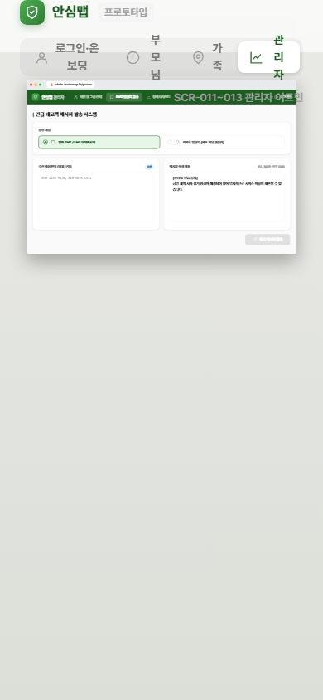
TC-070 | F-024 | NHN Cloud SMS API 오류 시 처리 | 예외 | [NHN Cloud SMS API 오류 시 처리] 단계: 1. 수신 대상 및 메시지 설정 후 발송 2. API 오류 응답 수신 / 입력: NHN Cloud SMS API 응답: 오류 코드 포함 실패 응답 | 오류 코드 포함 에러 토스트 표시 / 발송 실패 이력 sms_logs에 저장
TC-071 | F-025 | 관리자 카카오 알림톡 정상 발송 | 정상 | [관리자 카카오 알림톡 정상 발송] 단계: 1. 관리자 알림톡 발송 화면 접속 2. 발송 대상 선택 3. 알림톡 템플릿 선택 4. 변수 값 입력 5. 발송 버튼 탭 / 입력: 템플릿: 서비스 안내 템플릿 / 변수: 사용자 이름 | 발송 완료 메시지 표시 / alimtalk_logs 테이블 저장 (성공 N건 / 실패 N건)
TC-072 | F-025 | 월 발송 한도 초과 시 처리 | 예외 | [월 발송 한도 초과 시 처리] 단계: 1. 알림톡 발송 시도 2. 월 한도 초과 응답 확인 / 입력: 알림톡 API 응답: 월 한도 초과 | 한도 경고 메시지 표시 후 발송 중단
TC-073 | F-025 | 알림톡 발송 실패 건 재발송 | 예외 | [알림톡 발송 실패 건 재발송] 단계: 1. 알림톡 발송 이력 화면 접속 2. 실패 건 재발송 버튼 탭 3. 재발송 결과 확인 / 입력: 재발송 대상: 실패 이력 건 | 실패 건 재발송 처리 / 발송 결과 이력 갱신
TC-074 | F-026 | 관리자 통계 대시보드 정상 조회 | 정상 | [관리자 통계 대시보드 정상 조회] 단계: 1. 관리자 통계 대시보드 접속 2. 기간 선택 (일별) 3. 지표 카드, 추이 차트, 데이터 테이블 확인 / 입력: 기간: 일별 / 지표: DAU, SOS 발생 건수 | 지표 카드 (요약 수치) + 라인/바 차트 + 데이터 테이블 정상 표시 | Pass | 2026-06-08 18:37 | 통계 대시보드 렌더=True (기대: True) | 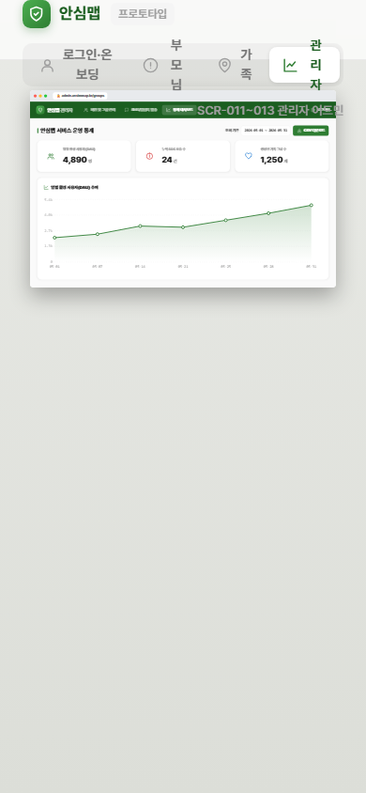
TC-075 | F-026 | 데이터 없는 기간 통계 조회 | 예외 | [데이터 없는 기간 통계 조회] 단계: 1. 통계 대시보드에서 데이터 없는 과거 기간 선택 / 입력: 기간: 데이터 미존재 날짜 범위 | 빈 차트 표시 + "해당 기간의 데이터가 없습니다." 안내 메시지
TC-076 | F-026 | 통계 데이터 CSV 내보내기 | 정상 | [통계 데이터 CSV 내보내기] 단계: 1. 통계 대시보드에서 기간 및 지표 선택 2. CSV 내보내기 버튼 탭 3. 파일 다운로드 확인 / 입력: 기간: 최근 7일 / 지표: 전체 | CSV 파일 다운로드 실행 / 파일 내 집계 데이터 정상 포함 | Pass | 2026-06-08 18:37 | CSV 다운로드 동작/안내=True (기대: True) | 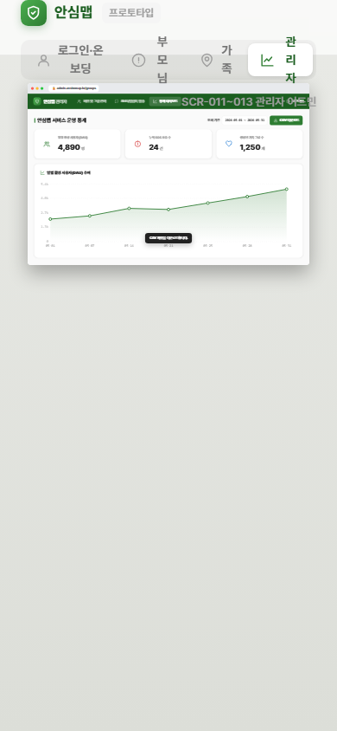 
TC-077 | F-027 | 배터리 절약 모드 전환 (30초 → 3분) | 정상 | [배터리 절약 모드 전환 (30초 → 3분)] 단계: 1. 설정 화면 접속 2. 배터리 절약 모드 토글 활성화 3. 위치 전송 간격 변경 확인 / 입력: 설정: 배터리 절약 모드 ON | 위치 전송 간격 3분(180초)으로 변경 / users 테이블 location_interval 필드 180 저장 / 설정 화면에 현재 모드 표시 + 예상 절약 효과 안내 텍스트
TC-078 | F-027 | 일반 모드 전환 (3분 → 30초) | 정상 | [일반 모드 전환 (3분 → 30초)] 단계: 1. 설정 화면 접속 2. 배터리 절약 모드 토글 비활성화 (일반 모드 전환) / 입력: 설정: 배터리 절약 모드 OFF | 위치 전송 간격 30초로 변경 / users 테이블 location_interval 필드 30 저장
TC-079 | F-028 | 개인정보처리방침 페이지 정상 접근 | 정상 | [개인정보처리방침 페이지 정상 접근] 단계: 1. 회원가입 화면 또는 설정 화면에서 개인정보처리방침 링크 탭 2. /privacy 페이지 또는 모달 표시 확인 3. 콘텐츠 구성 확인 / 입력: 경로: /privacy | 처리방침 전문 정상 표시 / 항목 포함 확인: 수집 개인정보 항목, 수집 목적, 보유·이용 기간, 제3자 제공, 위치정보 수집·이용 동의 | Pass | 2026-06-08 17:53 | '보기' 탭 시 개인정보처리방침 안내 노출=True (기대: True) | 